Introducción
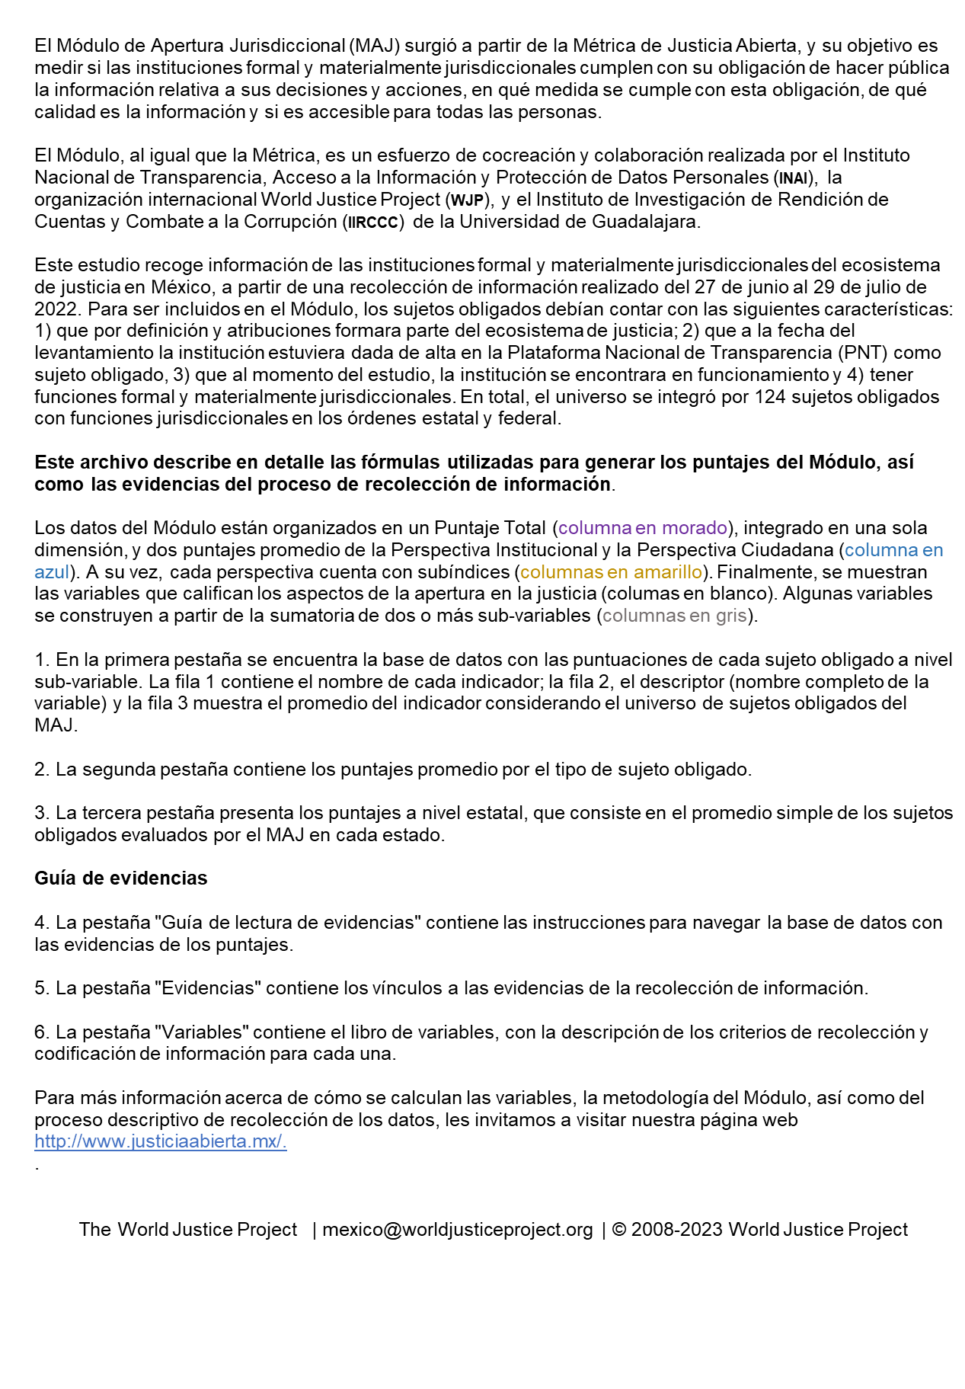


Módulo de Apertura Jurisdiccional

MAJ Descripción
 | Guía de lectura de evidencias
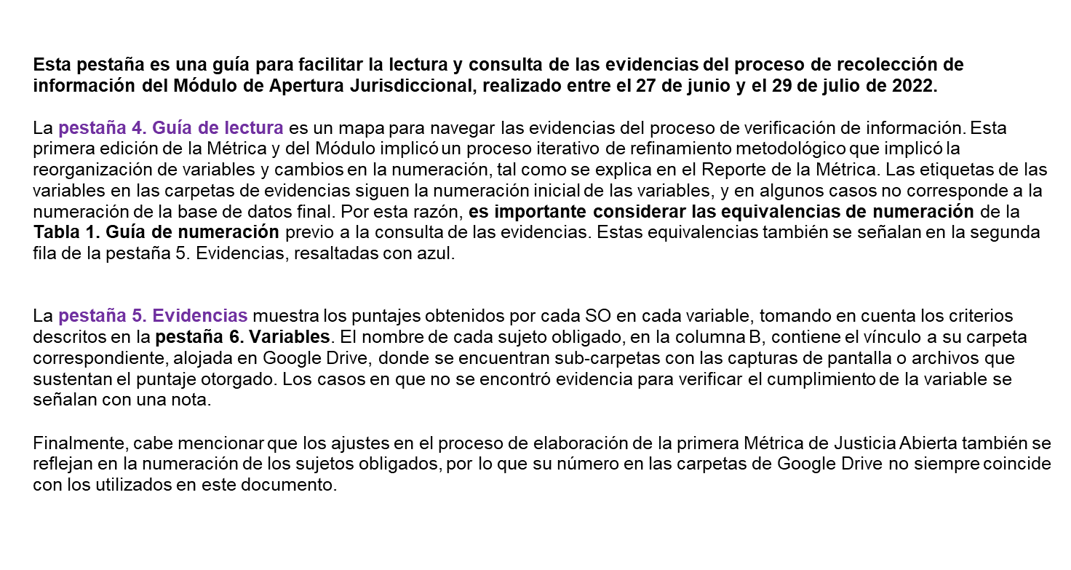

Tabla 1. Guía de numeración de las carpetas de evidencias
Nombre de variable | Numeración en carpeta de evidencias

1.1. Publicación de las tesis y ejecutorias en el Semanario Judicial de la Federación o en la gaceta respectiva de cada Tribunal Administrativo, incluyendo tesis jurisprudenciales y aisladas (fr. I del art. 73 de la LGTAIP). | 1.1
1.2. Publicación de las versiones estenográficas de las sesiones públicas (fr. III del art. 73 de la LGTAIP). | 1.2
1.3. Publicación de información relacionada con los procesos por medio de los cuales fueron designados los jueces y magistrados (fr. IV del art. 73 de la LGTAIP). | 1.3
1.4. Publicación de la lista de acuerdos diaria (fr. V del art. 73 de la LGTAIP). | 1.4
1.5. Publicación de todas las obligaciones específicas para el sujeto obligado dispuestas en la LGTAIP o en otras leyes aplicables. | 1.5
2.1. Publicación del listado de sesiones del órgano jurisdiccional. | 2.1
2.2. Publicación del listado de asuntos que se tratarán en cada una de las sesiones jurisdiccionales (orden del día). | 2.2
2.3. Publicación de audiencias y sesiones jurisdiccionales (transmisión en vivo, videos, grabaciones de audio y versiones estenográficas). | 2.4
2.4. Uso de criterios de accesibilidad en la publicación de sentencias definitivas, laudos o resoluciones que ponen fin al juicio, dictadas por los Tribunales Judiciales, Administrativos o del Trabajo. | 2.5
3.1. Publicación de criterios para el uso de la figura del amicus curiae u otros mecanismos equivalentes para allegarse información. | 3.1
3.2. Publicación de evidencia del uso de la figura del amicus curiae u otros mecanismos equivalentes para allegarse información. | 3.2
4.1.Existencia de canales de interlocución con organizaciones de la sociedad civil o con la sociedad civil en general, para optimizar la publicación de las sentencias definitivas, laudos o resoluciones que ponen fin al juicio. | 3.3

